Subproject 1 Senior Project Tra
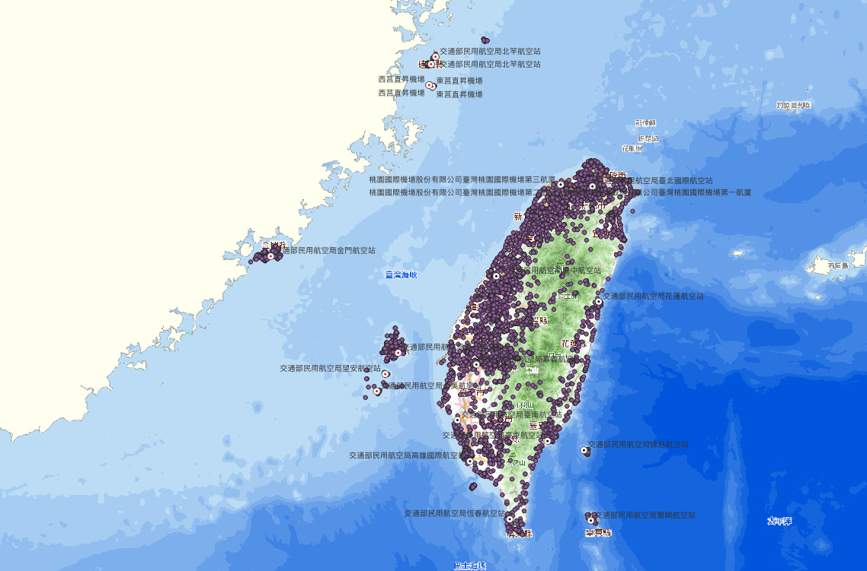
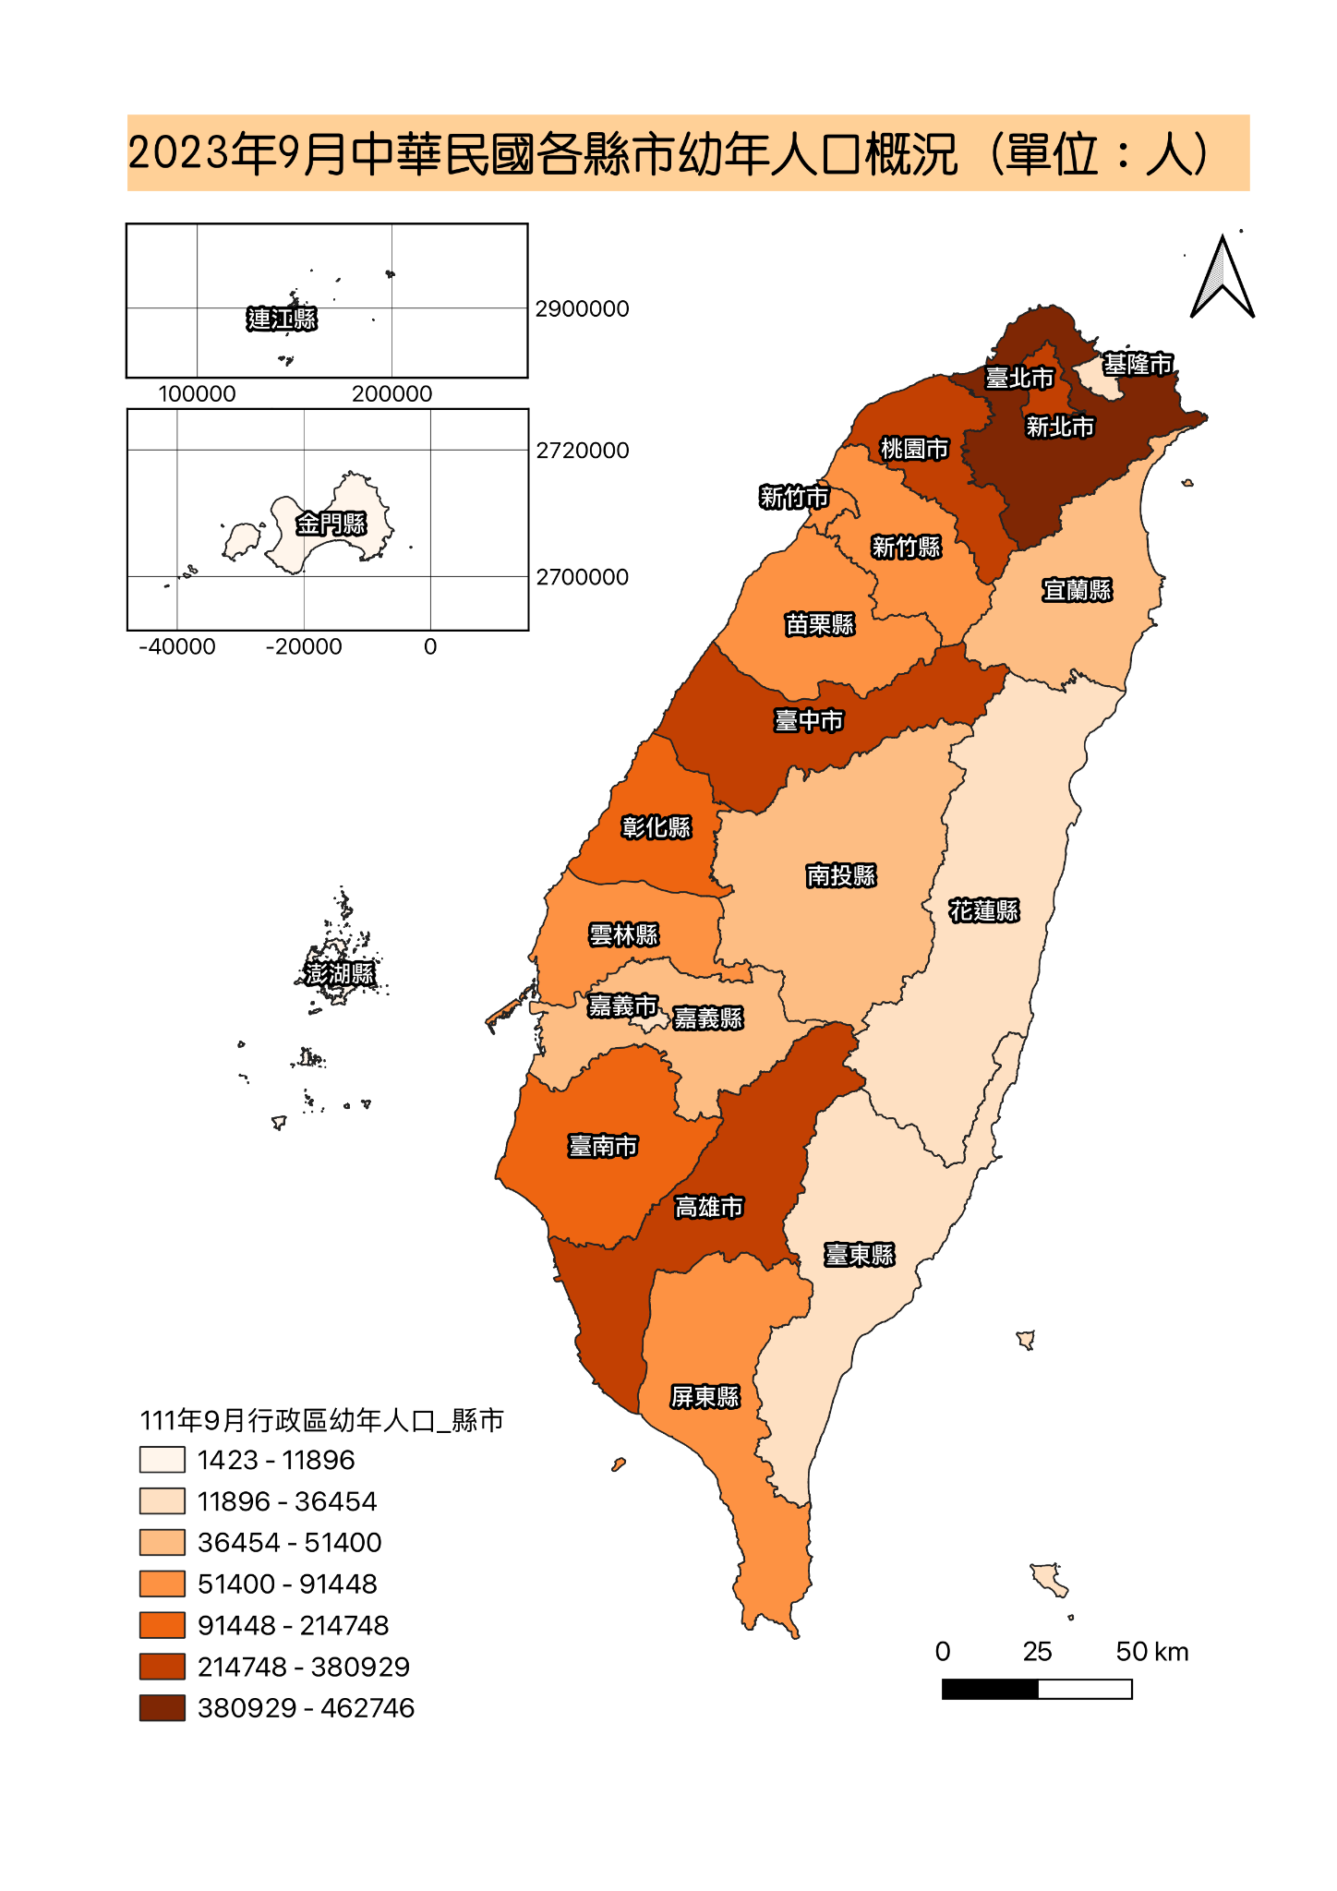
Subproject 1: Senior Project Training | Resources | Homework | Deadline
1.1. Earned Value Management (EVM) | 學習目標：掌握EVM 七大指標的意涵。 https://docs.google.com/presentation/d/1xpsyljeHn0Zq9sa4qQA1Tpw4mRvl0Wo9/edit?usp=drive_link&ouid=102250156960507413784&rtpof=true&sd=true | A. 簡報第26頁，如何計算出Period 1 A的PV=10? B. 簡報第26頁，如何計算出Period 3 D的PV=15? C. 簡報第27頁，如何計算出Period 5 B的CV=-5? D. 簡報第28頁，如何計算出Period 7 F的SV=-30? E. 請Storytelling簡報第29頁的圖表。 F. 請Storytelling簡報第34頁的圖表。 G. 請Storytelling簡報第39頁的圖表。 | 2024-04-28
1.2. OpenStreetMap (OSM)
1.2.1. OSM testing | 學習目標：認識OSM，以及懂得運用其API套件結合Python進行資訊處理。 https://docs.google.com/presentation/d/1NIifOlWOOAx0sBULZ1W-NXhlDbkwaq3W/edit?usp=sharing&ouid=102250156960507413784&rtpof=true&sd=true | A. 請各自使用2張投影片簡介使用OSM的心得。 B. 請各自閱讀一篇使用OSM的英文論文，並簡報分享。 | 2024-05-05
1.2.2. Overpass Turbo API |  | C1. 請參考Page. 10 Github程式碼，檢索「YouBike2.0_捷運科技大樓站 (25.02605, 121.5436)」周邊500公尺的設施，列舉出Top 20常出現的設施，以及其出現的頻率。製作簡報說明實做發現(如技術使用、數據觀察等)。 C2. 請參考Page. 10 Github程式碼，檢索「YouBike2.0_捷運中山站(5號出口) (25.05296, 121.51938)」周邊500公尺的設施，列舉出Top 20常出現的設施，以及其出現的頻率。製作簡報說明實做發現(如技術使用、數據觀察等)。
1.3. Geo Visualiztion
1.3.1. Power BI | 學習目標：運用Open source的共享單車資料集，練習使用Power BI。並且了解Power BI在GIS應用的可能出圖。 | 以下有兩個關於共享單車的資料分析教學，請兩位一人選一個，按部就班復刻，並進行簡報： A1. https://youtu.be/Wk10oI-ccyM?si=BLlsdj11ZIDsX2k3 A2. https://youtu.be/uSG8lEJig4Q?si=KfMMiEZO6kbSCsII B. 請兩位依照 https://www.youtube.com/playlist?list=PLi76KuYSxsHNwc6Ozy6xJvBHFCFf3bS77 合作整理一份PPT，介紹該頻道提及的Power BI視覺化地圖方式。請附上各資訊來源網址。 | 2024-05-12
1.3.2. QGIS | 學習目標：運用Open source的資料集，練習使用QGIS。並且能運用QGIS進行出圖。 | * GeoLab教材影片 https://www.youtube.com/@gistudio5888/videos * 政府資料公開平台資料集 https://data.gov.tw/ A. 標示特定地點（舉例：紫點：觀光景點：白點：機場） B. 著色地圖 完成輸出兩個內容。(樣式參考下圖) | 2024-05-19
1.3.3. Tableau | 學習目標：運用Open source的共享單車資料集，練習使用Tableau。主要是希望了解同學們運用Tableau在資料前處理，以及資料視覺化的能力與創意。 | 以下有兩個資料分析教學，請兩位一人選一個，按部就班復刻，並進行簡報： *A1. Customer Analysis using Tableau https://youtu.be/_qReGTOrKTk?si=Iwtgr89T15FG_Sye *A2. Create Netflix dashboard https://youtu.be/BTArwS4ljC4?si=zakVr70BL2CGPLQM 以下有兩個共享單車dashboard，請兩位一人選一個進行操作，並進行該簡報介紹： * B1. Introduction to Buffer Function https://public.tableau.com/app/profile/caitlyng/viz/IntroductiontoBufferFunction/BufferDashboard * B2. Hubway Station Analysis https://public.tableau.com/app/profile/brianhalloran/viz/HubwayStationAnalysis-AccentureVizCompEntry2015/Hubway-StationtoStation 更多Tableau範例 https://public.tableau.com/app/search/vizzes/bike-sharing | 2024-05-26

